Hoja1
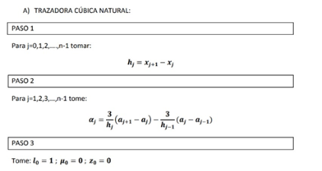
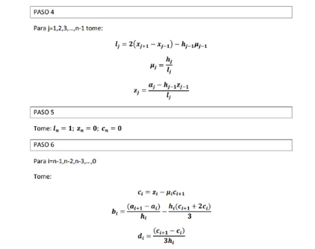
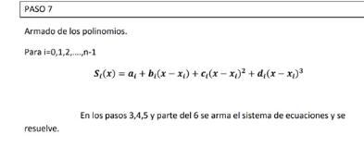
 |  |  |  |  |  | Trazadora Cubica
I | X | Y |  | Paso 1 |  | //J siempre es total i -1 |  |  | Paso 2 |  | // parte de J=1 |  |  | Paso 3 | //Lo tomo asi
0 | 0 | 1 | J | H |  |  |  | J |  |  |  |  |  | L0= | 1
1 | 1 | 2.7182 | 0 | 1 |  |  |  | 1 | a1= | 8.8581 |  |  |  | µ0= | 0
2 | 2 | 7.3891 | 1 | 1 |  |  |  | 2 | a2= | 24.0765 |  |  |  | Z0= | 0
3 | 3 | 20.0855 | 2 | 1

 |  |  |  |  |  |  |  |  |  |  |  |  |  |  |  | //Symbolab
 | Paso 4 |  |  | Paso 5 |  |  |  | Paso 6 |  |  |  |  | Paso7
 | L1= | 4 |  | L3= | 1 |  |  | C2= | 5.82986 |  |  |  |  |  |  |  | Nos da tres polinomios y tomando cada una de ellas se forma la grafica
J=1 | µ1= | 0.25 |  | Z3= | 0 |  | I=2 | B2= | 8.8098266667 |  |  | I=0 | a0+b0(x-x0)+c0*(x-x0)^2+d0*(x-x0)^3
 | Z1= | 2.214525 |  | C3= | 0 |  |  | D2= | -1.9432866667
 |  |  |  |  |  |  |  |  |  |  |  | I=1 | a1+b1*(x-x1)+c1*(x-x1)^2+d1*(x-x1)^3
 | L2= | 3.75 |  |  |  |  |  | C1= | 0.75706
J=2 | µ2= | 0.26666666667 |  |  |  |  | I=1 | B1= | 2.2229066667 |  |  | I=2 | a2+b2*(x-x2)+c2*(x-x2)^2+d2*(x-x2)^3
 | Z2= | 5.82986 |  |  |  |  |  | D1= | 1.6909333333

 |  |  |  |  |  |  |  | C0= | 0
 |  |  |  |  |  |  | I=0 | B0= | 1.4658466667
 |  |  |  |  |  |  |  | D0= | 0.25235333333

